Graf 1
REPUBLIKA HRVATSKA
GRAD ZAGREB

GRADSKI URED ZA GOSPODARSTVO, EKOLOŠKU ODRŽIVOST
I STRATEGIJSKO PLANIRANJE

Odjel za statističke i analitičke poslove

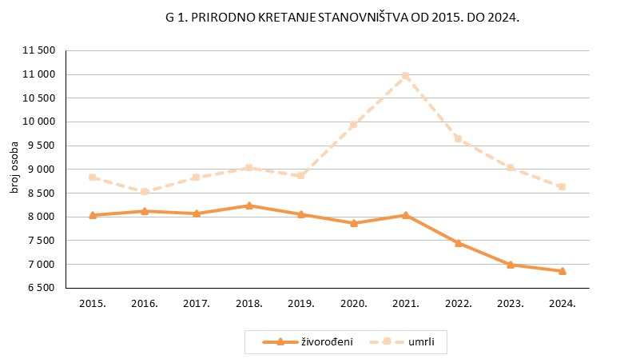

Graf 2
REPUBLIKA HRVATSKA
GRAD ZAGREB

GRADSKI URED ZA GOSPODARSTVO, EKOLOŠKU ODRŽIVOST
I STRATEGIJSKO PLANIRANJE

Odjel za statističke i analitičke poslove

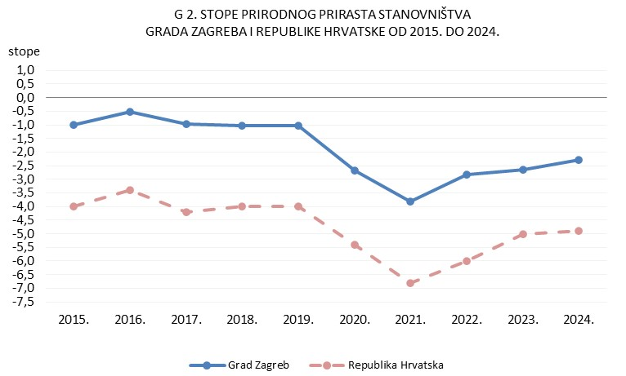

Graf 3
REPUBLIKA HRVATSKA
GRAD ZAGREB

GRADSKI URED ZA GOSPODARSTVO, EKOLOŠKU ODRŽIVOST
I STRATEGIJSKO PLANIRANJE

Odjel za statističke i analitičke poslove

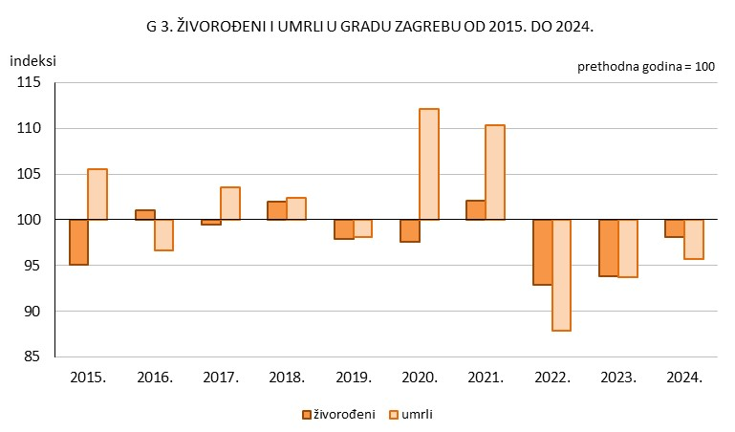

Graf 4
REPUBLIKA HRVATSKA
GRAD ZAGREB

GRADSKI URED ZA GOSPODARSTVO, EKOLOŠKU ODRŽIVOST
I STRATEGIJSKO PLANIRANJE

Odjel za statističke i analitičke poslove

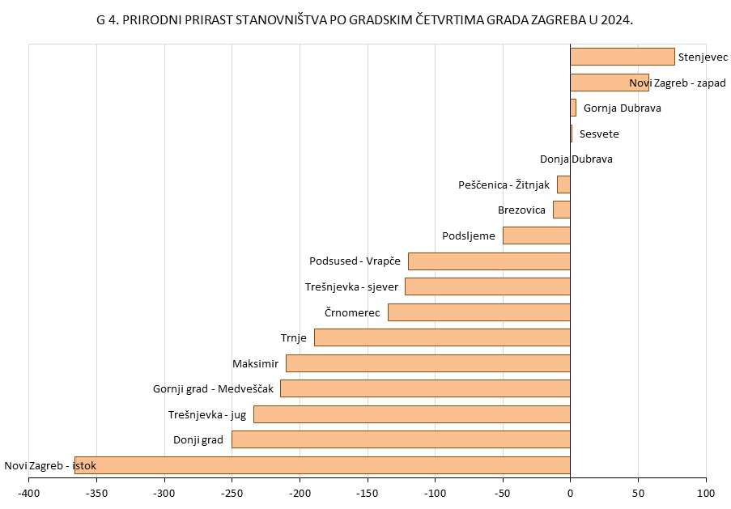

Graf 5
REPUBLIKA HRVATSKA
GRAD ZAGREB

GRADSKI URED ZA GOSPODARSTVO, EKOLOŠKU ODRŽIVOST
I STRATEGIJSKO PLANIRANJE

Odjel za statističke i analitičke poslove

G 5. ŽIVOROĐENI I UMRLI PREMA SPOLU U 2024.

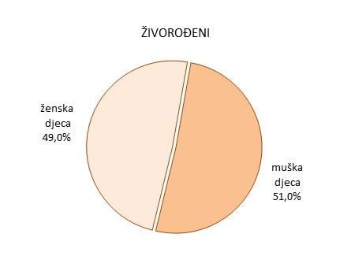
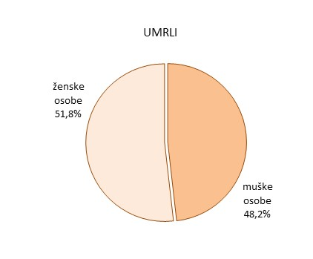

Graf 6
REPUBLIKA HRVATSKA
GRAD ZAGREB

GRADSKI URED ZA GOSPODARSTVO, EKOLOŠKU ODRŽIVOST
I STRATEGIJSKO PLANIRANJE

Odjel za statističke i analitičke poslove

